Sheet1
 |  |  |  |  |  |  |  | DOCUMENTO: VERSÃO 04 (13/02/2021)
Prefeitura do Município de Londrina

MONOGRAFIA MARCO GEODÉSICO

NOMENCLATURA DO MARCO | LOCALIDADE |  |  |  |  |  |  | DATA DE OCUPAÇÃO
XXX-0000 | RUA XX, PRÓXIMO AO NÚMERO XX, BAIRRO: XXX |  |  |  |  |  |  | XX/XX/2021
TIPO DE MARCO |  |  |  |  |  |  |  | TEMPO DE RASTREIO
CONCRETO |  |  |  |  |  |  |  | XXh XX' XX"
DESCRIÇÃO
MARCO DE CONCRETO, SITUADO NO CANTEIRO CENTRAL, EM FRENTE A XXXX

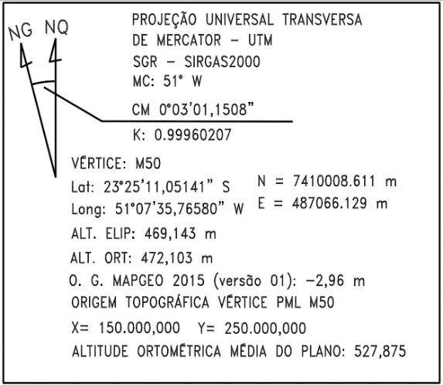
 |  |  |  |  |  |  |  | ORIGEM DO PLANO TOPOGRÁFICO LOCAL
DATUM HORIZONTAL | SIRGAS 2000
COORDENADAS GEODÉSICAS | Lon | -51° | XX | ’ | XX,XXXX | ”
 | Lat | -23° | XX | ’ | XX,XXXX | ”
PROJEÇÃO UTM | E | 487,963.962 |  |  |  |  | m
 | N | 7,427,302.801 |  |  |  |  | m
ALTITUDE GEOMÉTRICA | H | 506.2609 |  |  |  |  | m
ALTITUDE ORTOMÉTRICA ¹ | h | 509.7584 |  |  |  |  | m
COORDENADAS PLANO TOPOGRÁFICO LOCAL | X | 150,913.413 |  |  |  |  | m
 | Y | 267,301.697 |  |  |  |  | m
¹ DETERMINADO ATRAVÉS DO MAPGEO 2015_versão 01

INSERIR IMAGEM QUE CARACTERIZE A LOCALIZAÇÃO DO MARCO (O MARCO DEVE ESTAR PRESENTE NA IMAGEM)
INSERIR IMAGEM QUE DEMONSTRE OS DADOS DA CHAPA DO MARCO (Foto de topo)

 |  |  |  |  |  |  |  | OBS.:

RESPONSÁVEL PELOS DADOS: | EQUIPE DE TOPOGRAFIA xxxxxx
AUTORIZAÇÃO: Autorizo a Prefeitura Municipal de Londrina a dispobilizar os dados deste documento

AVENIDA DUQUE DE CAXIAS, 635 - JARDIM MAZZEI II - CEP:86015-901 / SECRETARIA MUNICIPAL DE OBRAS E PAVIMENTAÇÃO - GERÊNCIA DE TOPOGRAFIA

